概要
目標角度と現在角度の推移
項目 | 値
生成日時 | 2026-09-21 21:59:57
記録点数 | 4046
記録時間 [s] | 404.59
最終目標角度 [deg] | 90
最終指令角度 [deg] | 90
最終現在角度 [deg] | 89.676354526
最終角度誤差 [deg] | 0.32364547393
最大追従誤差 [deg] | 2.0096763135
最終状態 | FINISHED

把持点（生値） | 最小法線力 [N] | 平均法線力 [N] | 最大法線力 [N]
AMIR1 左指 | 2.3361214299E-11 | 17.959656449 | 26.21686353
AMIR1 右指 | 2.3361202122E-11 | 18.131068176 | 26.157355519
AMIR2 左指 | 2.8721114776E-11 | 17.917175252 | 26.824360073
AMIR2 右指 | 2.8721173931E-11 | 18.079212118 | 26.560257344

把持点（把持直後=0補正） | 最小変動 [N] | 平均変動 [N] | 最大変動 [N]
AMIR1 左指 | 0.00064947678786 | 2.6325477038 | 8.5165072676
AMIR1 右指 | 0.00096867548796 | 2.5869553202 | 8.7859403761
AMIR2 左指 | 0.016195649525 | 3.442633611 | 9.4679571212
AMIR2 右指 | 0.47741380521 | 3.4738630203 | 9.1879958567

把持点の法線力推移（表示用平滑値）
物体重心位置 | 初期値 [m] | 最終値 [m] | 変位 [m]
X | -4.830429511E-22 | 0.97921265233 | 0.97921265233
Y | -1.2219049208E-20 | 0.98088596255 | 0.98088596255

把持直後基準の法線力変動

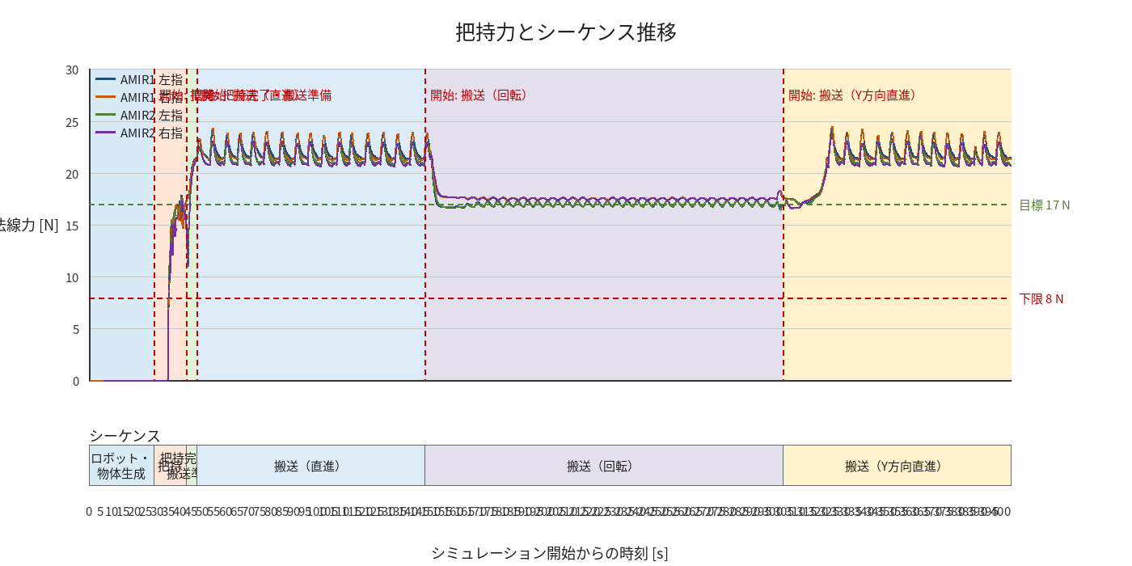

物体姿勢 XYZ（Roll・Pitch・Yaw）

物体重心位置のX-Y軌跡（Zは除外）

